API
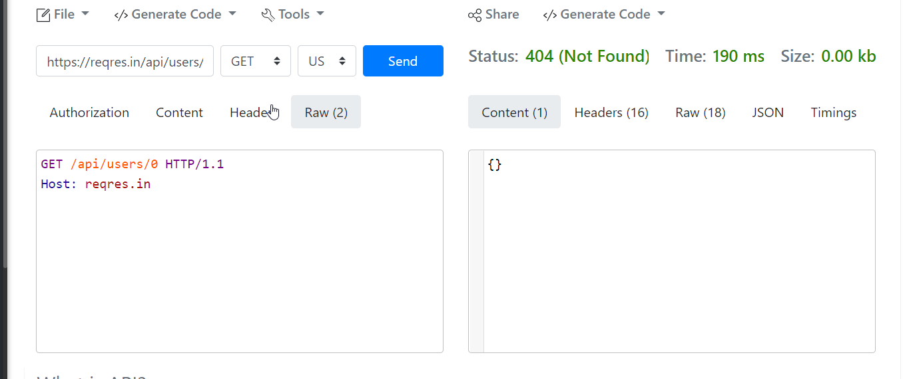
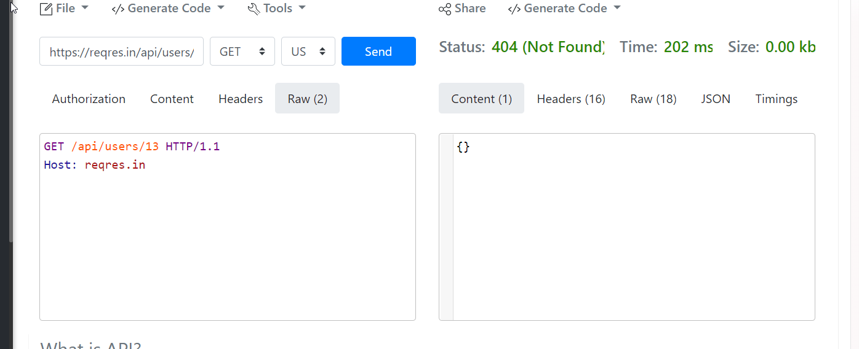
 |  | Запити на не існуючих користувачів, немає сповіщення що таких юзерів не існує

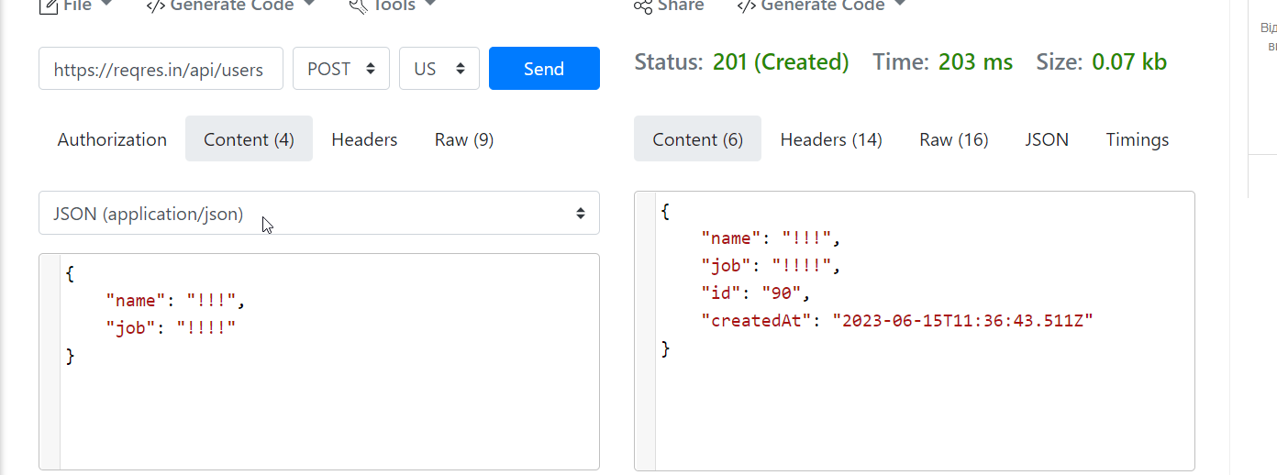

 | Якщо б у специфікації була б вимога, що валідація полів повинна бути присутня на стороні сервера, можна було б завести баг, бо ім'я і посада не повинні приймати виключно спецсимволи

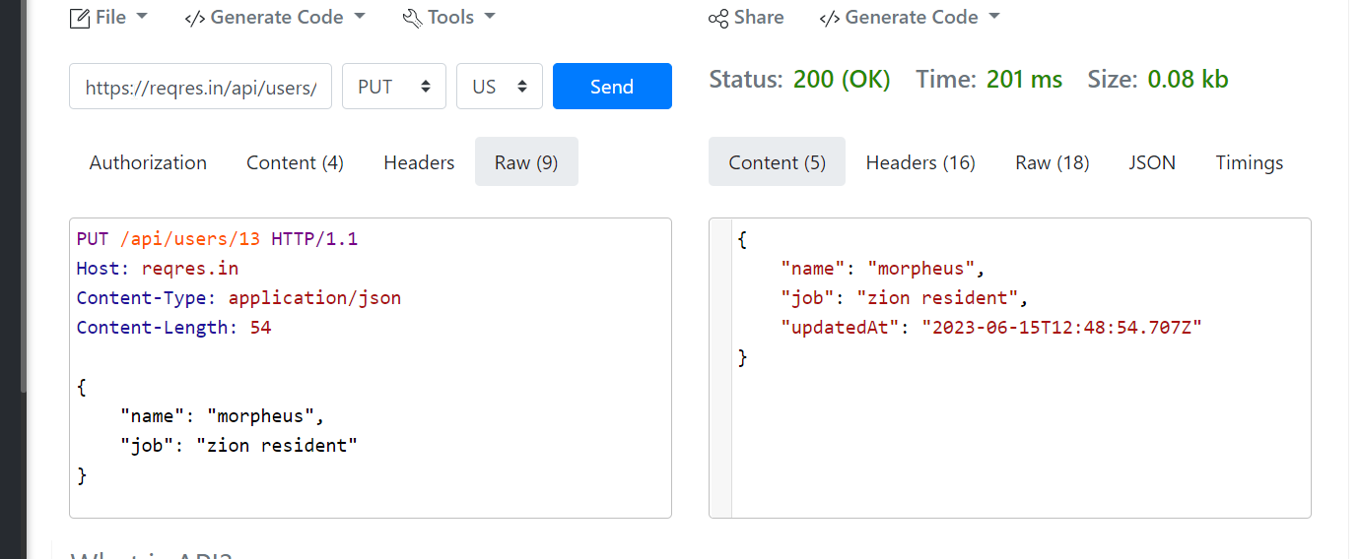

Наскільки я зрозуміла, тут статус повинен був бути 201 Created, тому що юзера під id 13 у нас не було. Або сповіщення що такого юзера не існує

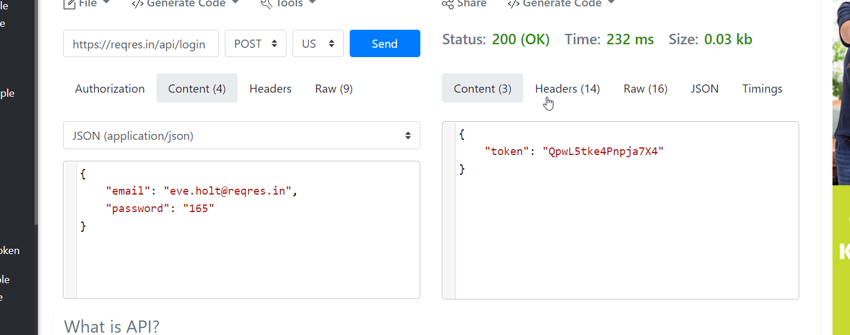

Тут дозволяється вхід зареєстрованого користувача з будь-яким паролем

